营销-存货分析
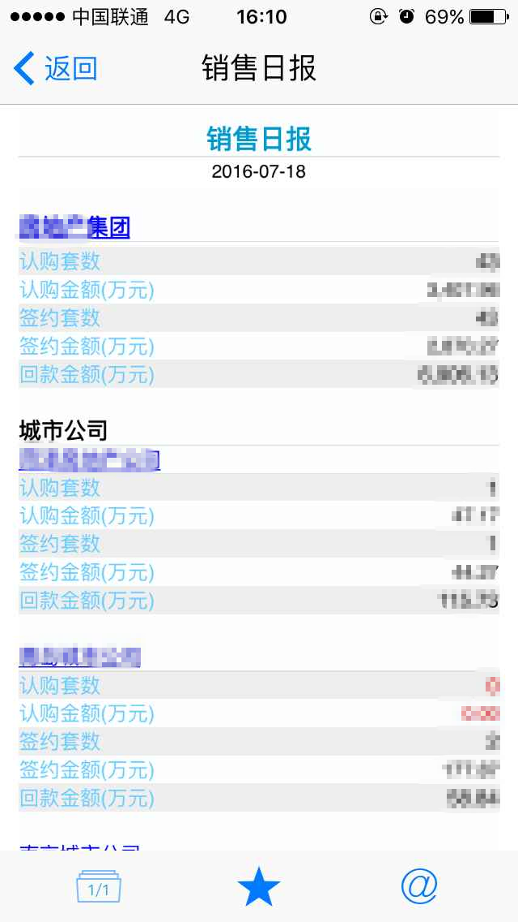
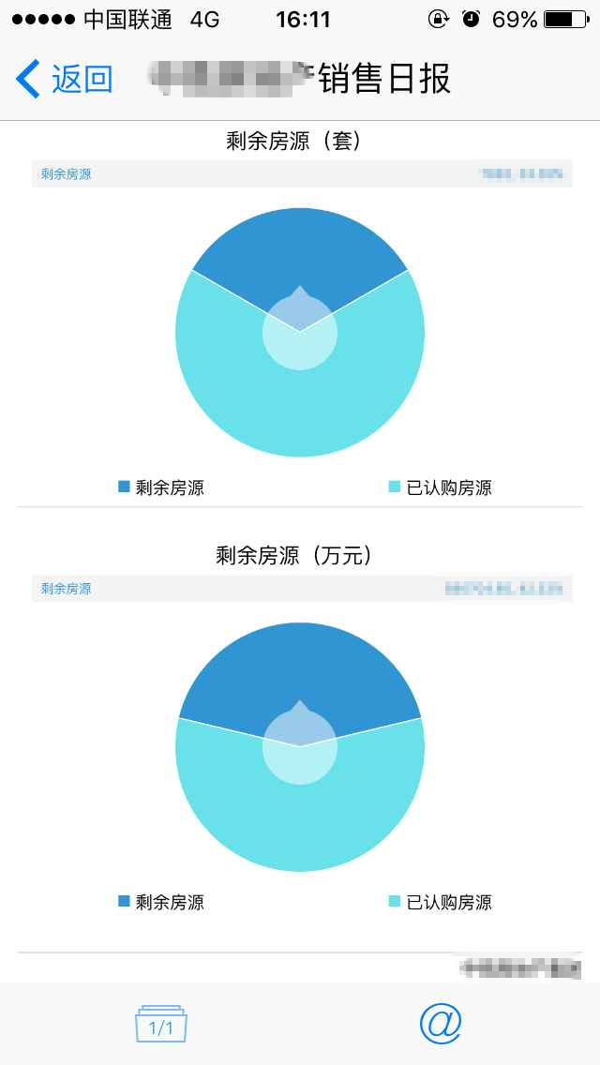
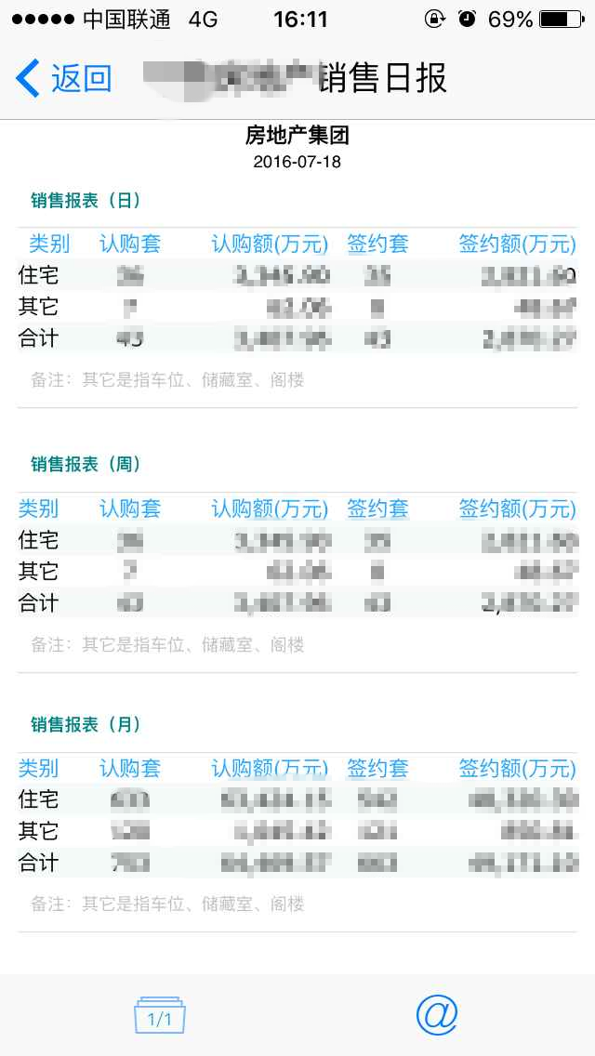
序号 | 指标名称 | 指标含义 | 系统来源 | 来源于表 | 来源于字段Name | 来源于字段 | 筛选条件 | 单位 | 颗粒度 | 更新周期 | 责任部门 | 问题 | 反馈
1 | 认购套数 | 各个时间维度（日、周、月、年）下的认购套数 |  |  |  |  | 根据统计日期 sale_date筛选 | 套 | 数据维度：集团、城市公司、项目 时间维度：日、周、月、年 （点击集团链接到各时间维度） | 每天 | 营销部门
2 | 认购金额 | 各个时间维度（日、周、月、年）下的认购套数 |  |  |  |  | 根据统计日期 sale_date筛选 | 万元 | 数据维度：集团、城市公司、项目 时间维度：日、周、月、年 （点击集团链接到各时间维度） | 每天 | 营销部门
3 | 签约套数 | 各个时间维度（日、周、月、年）下的认购套数 |  |  |  |  | 根据统计日期 sale_date筛选 | 套 | 数据维度：集团、城市公司、项目 时间维度：日、周、月、年 （点击集团链接到各时间维度） | 每天 | 营销部门
4 | 签约金额 | 各个时间维度（日、周、月、年）下的认购套数 |  |  |  |  | 根据统计日期 sale_date筛选 | 万元 | 数据维度：集团、城市公司、项目 时间维度：日、周、月、年 （点击集团链接到各时间维度） | 每天 | 营销部门
5 | 回款金额 | 各个时间维度（日、周、月、年）下的认购套数 |  |  |  |  | 根据统计日期 sale_date筛选 | 万元 | 数据维度：集团、城市公司、项目 时间维度：日、周、月、年 （点击集团链接到各时间维度） | 每天 | 营销部门
6 | 剩余房源套数 | 各个时间维度（日、周、月、年）下的认购套数 |  |  |  |  | 根据统计日期 sale_date筛选 | 套 | 数据维度：集团、城市公司、项目 时间维度：日、周、月、年 （点击集团链接到各时间维度） | 每天 | 营销部门
7 | 剩余房源总价 | 各个时间维度（日、周、月、年）下的认购套数 |  |  |  |  | 根据统计日期 sale_date筛选 | 万元 | 数据维度：集团、城市公司、项目 时间维度：日、周、月、年 （点击集团链接到各时间维度） | 每天 | 营销部门

 | 报表样式：

